Progetto
PROGETTO LABORATORIO MATEMATICA E SCIENZE DISTRIBUITO PER SCUOLE PRIMARIE E SECONDARIE
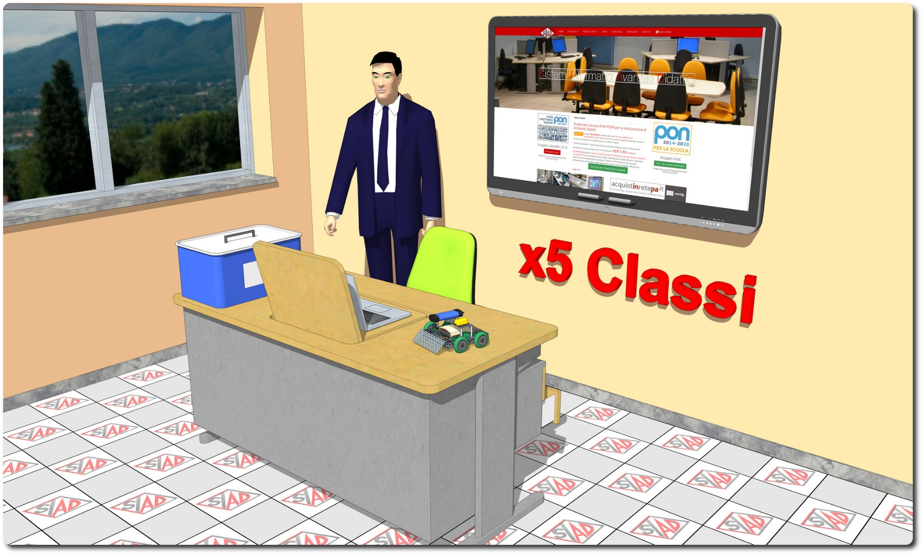
Descrizione Progetto (minore di 1300 caratteri)
OBIETTIVI Il progetto mira a rendere fruibili dotazioni tecnologiche e scientifiche adeguati al contesto delle aule didattiche, al fine di rafforzare i contenuti delle lezioni con le esperienze didattiche di tipo laboratoriale, in un contesto odierno dove spesso sono limitate le possibilità e il numero di ore di fruizione dei laboratori didattici esistenti nell'Istituto. LA SOLUZIONE È COMPOSTA DA: 1) nr. 5 postazioni tecnologiche fisse, costituite da Monitor Interattivo 4K con notebook, software di gestione e cattedra digitale docente dotata di cassettiera sospesa 2) nr. 5 Kit didattici di matematica e scienze (robotica, coding, energie rinnovabili); 3) Piattaforma web oriented per la gestione del libretto studente; 4) Piattaforma di videoconferenza e formazione a distanza che potrà permettere agli alunni di seguire le lezioni da casa, favorendo la didattica inclusiva soprattutto nei casi di assenza degli studenti per malattia o gravi situazioni di handicap

Click qui per la Matrice Acquisti
Click qui per il riepilogo delle Spese Generali

